A̳ssets


Paleta de Cores

# 9BC848 | Xbox Color | # E8E6E9 | negative zone
# 22C55E | Xbox Color
# 2AE6B1 | Menus
# 5BF6A8 | Menus

Logos |  |  |  | ícones

Dashboard
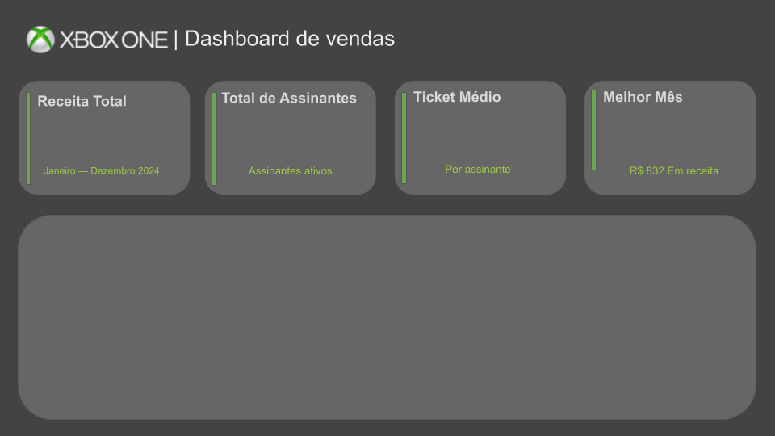
Ticket Médio |  | RenovaçãoAutomática | Soma de IDAssinante
#NAME? |  | Yes | 499820
 |  | No | 496690

 |  |  | SUM de Valor total | COUNT de IDAssinante
 |  |  | 7633 | 295
Receita Mensal

 |  |  |  | Mês PT | Receita (Soma) Limpa
Tipo de Assinatura PT | Mensal | Trimestral | Anual | Janeiro | 65
Anual |  |  | 1754 | Fevereiro | 82
Trimestral |  | 2308 |  | Março | 801
Mensal | 3571 |  |  | Abril | 782
 |  |  |  | Maio | 777
 |  |  |  | Junho | 770

 |  |  |  | Julho | 784
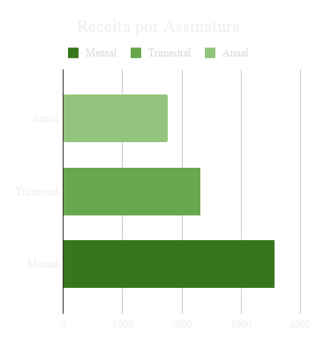
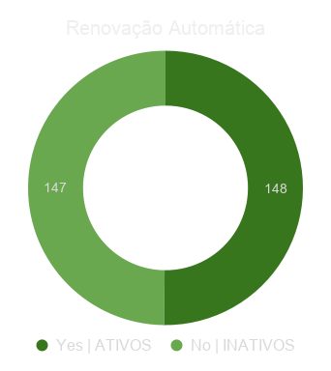
 |  |  |  | Agosto | 787
Receita por Assinatura
Tipo de Assinatura PT | 0 | 0 | 0
Anual |  |  | 1754
Trimestral |  | 2308
Mensal | 3571
Renovação Automática
 |  |  |  | Setembro | 780
 |  |  |  | Outubro | 832
 |  |  |  | Novembro | 784
 |  |  |  | Dezembro | 389

